JID賃貸保証料金
【保証料金表（賃借人様ご案内用）】

 | ↓「保証商品」及び「用途」をお選びください。 |  |  |  | ↓賃借人様へのご連絡事項やメモとしてご利用ください（※入力内容は下記資料に反映されます。）
 | 保証商品 |  | 用途

ＪＩＤ賃貸保証料金

 | ※用途をお選びください | 初回保証料 | 月額保証料 | 引落日 |  | 集送金手数料 | 再請求事務手数料※
 |  | （最低保証料） | （最低保証料）

 | ※賃貸借契約等が期間満了前に終了した場合であっても、JIDに対して支払った保証料の返還はございません。 ※毎月27日（金融機関が休業日の場合は翌営業日）に引落ができなかった場合は、「再請求事務手数料330円（税込）」がかかります。

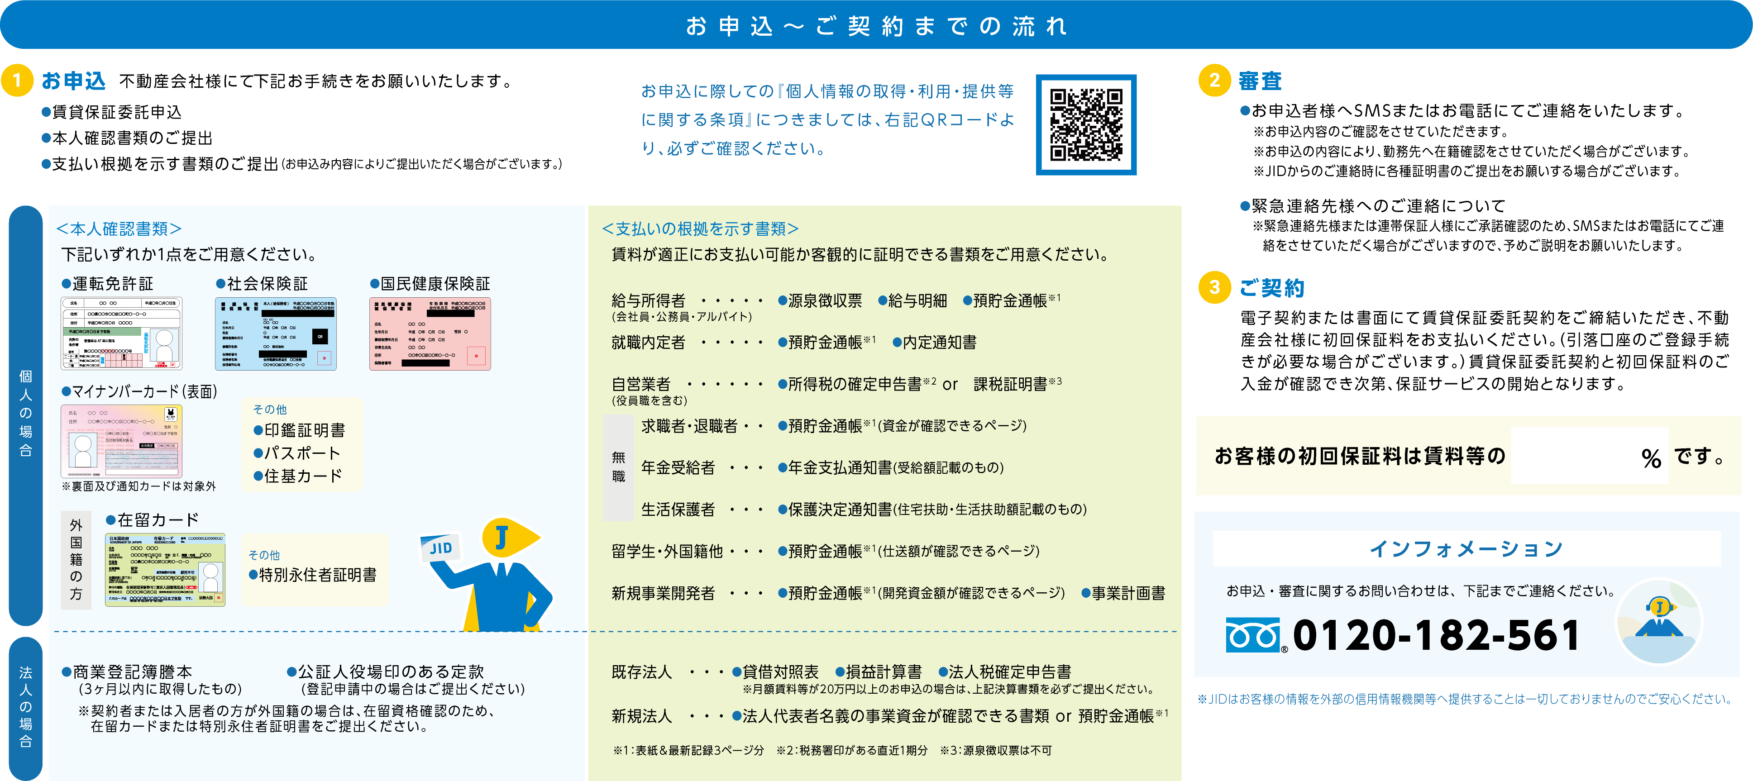

〒292-0819 千葉県木更津市羽鳥野6-21-4

